к-т_коррекции
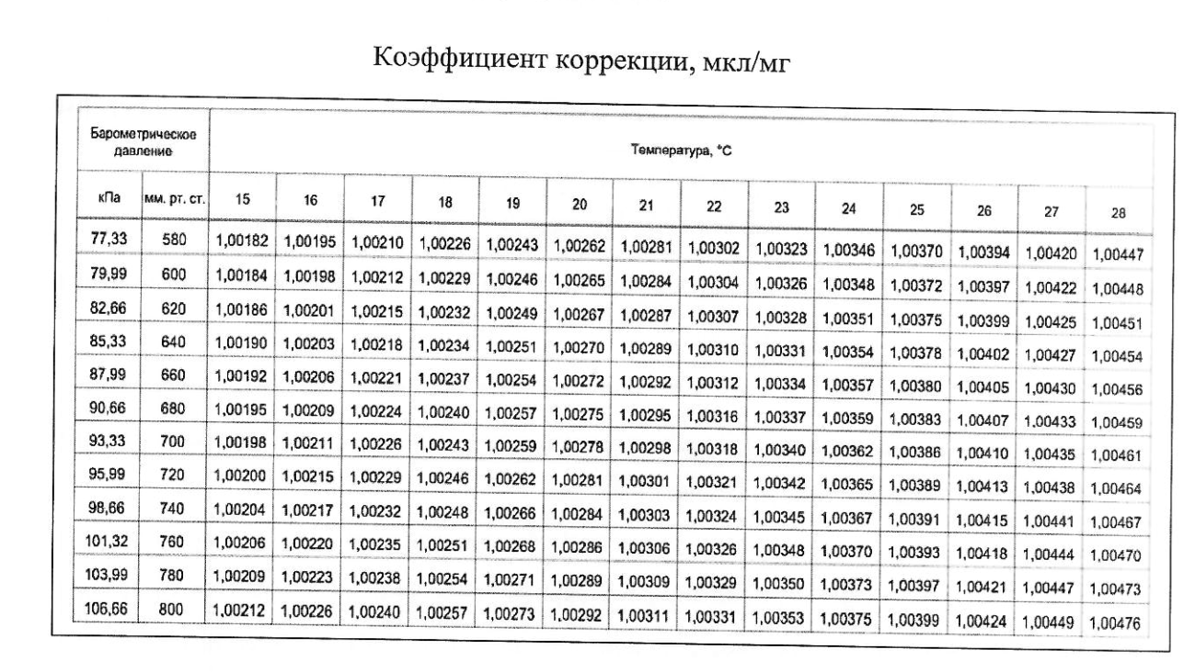
800 |  | 15
P31:Q44 |  | 1.00212

 |  |  | 580 |  | 600 |  | 620 |  | 640 |  | 660 |  | 680 |  | 700
 | 580 | D15:E28 | 15 | 1.00182 | 15 | 1.00184 | 15 | 1.00186 | 15 | 1.00190 | 15 | 1.00192 | 15 | 1.00195 | 15 | 1.00198
 | 600 | G15:H28 | 16 | 1.00195 | 16 | 1.00198 | 16 | 1.00201 | 16 | 1.00203 | 16 | 1.00206 | 16 | 1.00209 | 16 | 1.00211
 | 620 | J15:K28 | 17 | 1.00210 | 17 | 1.00212 | 17 | 1.00215 | 17 | 1.00218 | 17 | 1.00221 | 17 | 1.00224 | 17 | 1.00226
 | 640 | M15:N28 | 18 | 1.00226 | 18 | 1.00229 | 18 | 1.00232 | 18 | 1.00234 | 18 | 1.00237 | 18 | 1.00240 | 18 | 1.00243
 | 660 | P15:Q28 | 19 | 1.00243 | 19 | 1.00246 | 19 | 1.00249 | 19 | 1.00251 | 19 | 1.00254 | 19 | 1.00257 | 19 | 1.00259
 | 680 | S15:T28 | 20 | 1.00262 | 20 | 1.00265 | 20 | 1.00267 | 20 | 1.00720 | 20 | 1.00272 | 20 | 1.00275 | 20 | 1.00278
 | 700 | V15:W28 | 21 | 1.00281 | 21 | 1.00284 | 21 | 1.00287 | 21 | 1.00289 | 21 | 1.00292 | 21 | 1.00295 | 21 | 1.00298
 | 720 | D31:E44 | 22 | 1.00302 | 22 | 1.00304 | 22 | 1.00307 | 22 | 1.00310 | 22 | 1.00312 | 22 | 1.00316 | 22 | 1.00318
 | 740 | G31:H44 | 23 | 1.00323 | 23 | 1.00326 | 23 | 1.00328 | 23 | 1.00331 | 23 | 1.00334 | 23 | 1.00337 | 23 | 1.00340
 | 760 | J31:K44 | 24 | 1.00346 | 24 | 1.00348 | 24 | 1.00351 | 24 | 1.00354 | 24 | 1.00357 | 24 | 1.00359 | 24 | 1.00362
 | 780 | M31:N44 | 25 | 1.00370 | 25 | 1.00372 | 25 | 1.00375 | 25 | 1.00378 | 25 | 1.00380 | 25 | 1.00383 | 25 | 1.00386
 | 800 | P31:Q44 | 26 | 1.00394 | 26 | 1.00397 | 26 | 1.00399 | 26 | 1.00402 | 26 | 1.00405 | 26 | 1.00407 | 26 | 1.00410
 |  |  | 27 | 1.00420 | 27 | 1.00422 | 27 | 1.00425 | 27 | 1.00427 | 27 | 1.00430 | 27 | 1.00433 | 27 | 1.00435
 |  |  | 28 | 1.00447 | 28 | 1.00448 | 28 | 1.00451 | 28 | 1.00454 | 28 | 1.00456 | 28 | 1.00459 | 28 | 1.00461

 |  |  | 720 |  | 740 |  | 760 |  | 780 |  |  | 800
 |  |  | 15 | 1.00200 | 15 | 1.00204 | 15 | 1.00206 | 15 | 1.00209 | 15 | 1.00212
 |  |  | 16 | 1.00215 | 16 | 1.00217 | 16 | 1.00220 | 16 | 1.00223 | 16 | 1.00226
 |  |  | 17 | 1.00229 | 17 | 1.00232 | 17 | 1.00235 | 17 | 1.00238 | 17 | 1.00240
 |  |  | 18 | 1.00246 | 18 | 1.00248 | 18 | 1.00251 | 18 | 1.00254 | 18 | 1.00257
 |  |  | 19 | 1.00262 | 19 | 1.00266 | 19 | 1.00268 | 19 | 1.00271 | 19 | 1.00273
 |  |  | 20 | 1.00281 | 20 | 1.00284 | 20 | 1.00286 | 20 | 1.00289 | 20 | 1.00292
 |  |  | 21 | 1.00301 | 21 | 1.00303 | 21 | 1.00306 | 21 | 1.00309 | 21 | 1.00311
 |  |  | 22 | 1.00321 | 22 | 1.00324 | 22 | 1.00326 | 22 | 1.00329 | 22 | 1.00331
 |  |  | 23 | 1.00342 | 23 | 1.00345 | 23 | 1.00348 | 23 | 1.00350 | 23 | 1.00353
 |  |  | 24 | 1.00365 | 24 | 1.00367 | 24 | 1.00370 | 24 | 1.00373 | 24 | 1.00375
 |  |  | 25 | 1.00389 | 25 | 1.00391 | 25 | 1.00393 | 25 | 1.00397 | 25 | 1.00399
 |  |  | 26 | 1.00413 | 26 | 1.00415 | 26 | 1.00418 | 26 | 1.00421 | 26 | 1.00424
 |  |  | 27 | 1.00438 | 27 | 1.00441 | 27 | 1.00444 | 27 | 1.00447 | 27 | 1.00449
 |  |  | 28 | 1.00464 | 28 | 1.00467 | 28 | 1.00470 | 28 | 1.00473 | 28 | 1.00476

